1.IDENTIFICACION
INFORMACIÓN GENERAL |  | INFORMACIÓN DEL ESTUDIO RESPECTIVO
 |  | NODO NÚMERO |  |  |  |  | 75264
 |  | INFORME NÚMERO |  |  |  |  | 365
CONTRATISTA | UNIÓN TEMPORAL MOVILIDAD 2014 | ORDEN DE TRABAJO No. |  |  |  |  | PROGRAMACION BASICA
 |  | FECHA DE LA ORDEN DE TRABAJO |  |  |  |  | -
 |  | FECHA DE LA TOMA DE INFORMACIÓN |  |  |  |  | 180314
 |  | DÌA DE LA SEMANA
OBJETO DEL CONTRATO | REALIZAR LA TOMA DE INFORMACIÓN DE CAMPO, COMO INSUMO DEL PROGRAMA DE MONITOREO, SEGUIMIENTO Y PLANEACIÓN DEL TRÁNSITO Y EL TRANSPORTE DE BOGOTA D.C | TIPO DE ESTUDIO |  |  |  |  | VOLÚMENES POR TIPO DE VEHÍCULO
 |  | NOMBRE DEL ARCHIVO |  |  |  |  | 75264_AK_30_X_AC_53_140318_VOL_V1.xlsx
 |  | CÓDIGO DEL ESTUDIO |  |  |  |  | VOL
 |  | LUGAR DE LA TOMA DE INFORMACIÓN
NÚMERO DE CONTRATO | 2072-2013 | COORDENADA X |  |  |  |  | LONGITUD
 |  | COORDENADA Y |  |  |  |  | LATITUD

FECHA DE INICIO DEL CONTRATO | 22-01-2014 | PROFESIONALES RESPONSABLES
 |  | CONSULTOR (DIRECTOR) |  |  |  |  | ING. MSC. SANDRA LUCIA NAVAS TEQUIA
 |  | CONSULTOR (COORDINADOR GENERAL) |  |  |  |  | ING. MSC. LUIS FERNANDO RUBIANO BARRERO
INTERVENTORÍA | UNIVERSIDAD NACIONAL DE COLOMBIA | CONSULTOR (EXPERTO EN TRÁNSITO Y TRANSPORTE) |  |  |  |  | ING. ESP. DIANA PAOLA PARADA
 |  | CONSULTOR (ING ANÀLISIS) |  |  |  |  | ING. ÁNGELA ROCÍO MENDOZA
 |  | INTERVENTORÍA (DIRECTOR) |  |  |  |  | ING. MSC. ARTURO ZARATE
 |  | INTERVENTORÍA (ESPECIALISTA) |  |  |  |  | ING. MSC. WILLIAM CASTRO
 |  | INTERVENTORÍA (RESIDENTE) |  |  |  |  | ING. JOSÉ EDWIN TORRES
OBJETO DEL CONTRATO | INTERVENTORÍA TÉCNICA, ADMINISTRATIVA Y FINANCIERA PARA LA TOMA DE INFORMACIÓN DE CAMPO COMO INSUMO DEL PROGRAMA DE MONITOREO, SEGUIMIENTO Y PLANEACIÓN DEL TRÁNSITO Y TRANSPORTE DE BOGOTÁ D.C. | SUPERVISOR SECRETARIA MOVILIDAD |  |  |  |  | ING. FABIAN GONZALEZ

 |  | VERSIONES DEL ESTUDIO
 |  | NÚMERO |  | FECHA | OBSERVACIONES
NÚMERO DE CONTRATO | 2072-2013 | Versión 0 |  | 25/03/14
 |  | Versión 1 |  | 04/04/14 | SE ATENDIERON LAS OBSERVACIONES DE INTERVENTORÍA ENVIADAS EN COMUNICADO FI-INT-CMTTUB14-114-14, SE DA RESPUESTA MEDIANTE RADICADO ICV-187-C-184. Se agregó el número de Informe y se corrigió la fecha de toma de información,en la Hoja 1.IDENTIFICACIÓN. Se revisó la variación en el volumen durante los periodos 630 donde el aumento es debido a la hora pico, 1900, 1945 y 2100 de autos no hay una causa aparente que justifique el cambio, 1515 de bus especial para el movimiento 1, se evidencia un aumento por movilización de estudiantes en rutas prestadas por este tipo de vehículos por salida de colegios. En los períodos 745, 1315 de autos, 1700 de motos no se evidencia una causa aparente y 2100 de bicicletas, el aumento es producto de una caravana de bicicletas que movilizan hinchas por partido realizado en el estadio “el campín” para el movimiento 2. 530 de autos para el movimiento 1B la variación es típica del sector, sin embargo a las 06:30 horas baja el volumen por congestión vehicular. A las 530 no se evidencia ninguna causa y a las 1145 disminuye por congestión vehicular desde las 11:48 hasta las 12:00 horas de autos para el movimiento 2B. Se ocultaron las Tablas de los accesos que no se tomaron en el ensayo en la Hoja 3.PROCESAMIENTO, como también los valores externos a la Tabla N°27 de la misma Hoja. Se corrigió el subtítulo de Transporte Público Masivo (TPM) de las Tablas N° 1 y 2 de la Hoja 4.RESULTADOS.
 |  | Versión 2
FECHA DE INICIO DEL CONTRATO | 21-01-2014 | Versión 3

 |  | DESCRIPCIÓN DE LA TOMA DE INFORMACIÓN
 |  | TIPO DE VEHÍCULO | FACTOR DE EQUIVALENCIA | MOVIMIENTOS AFORADOS |  |  | No. DE PERÍODOS | HORA
ESQUEMA |  |  |  | ACCESO | LENTA | RÁPIDA | HORARIO DEL PERÍODO No. 1 | 22:00-06:00
 |  | L | 1 | NORTE | 1 | 1B | HORARIO DEL PERÍODO No. 2 | 06:00-14:00
 |  | C | 2 | SUR | 2 | 2B | HORARIO DEL PERÍODO No. 3 | 14:00-22:00
 |  |  |  | OCCIDENTE | 3 |  | No. DE HORAS TOMADAS |  | 24
 |  | BT | 2 | ORIENTE | 4 |  | HORARIO DE LA TOMA DE INFORMACIÓN |  | 22:00-22:00
 |  | B | 2 |  |  |  | No. DE EQUIPOS UTILIZADOS |  | 14
 |  |  |  | OBSERVACIONES DE LA TOMA DE INFORMACIÒN
 |  | AL | 2 | OBSERVACION |  |  |  |  |  | ACCESO
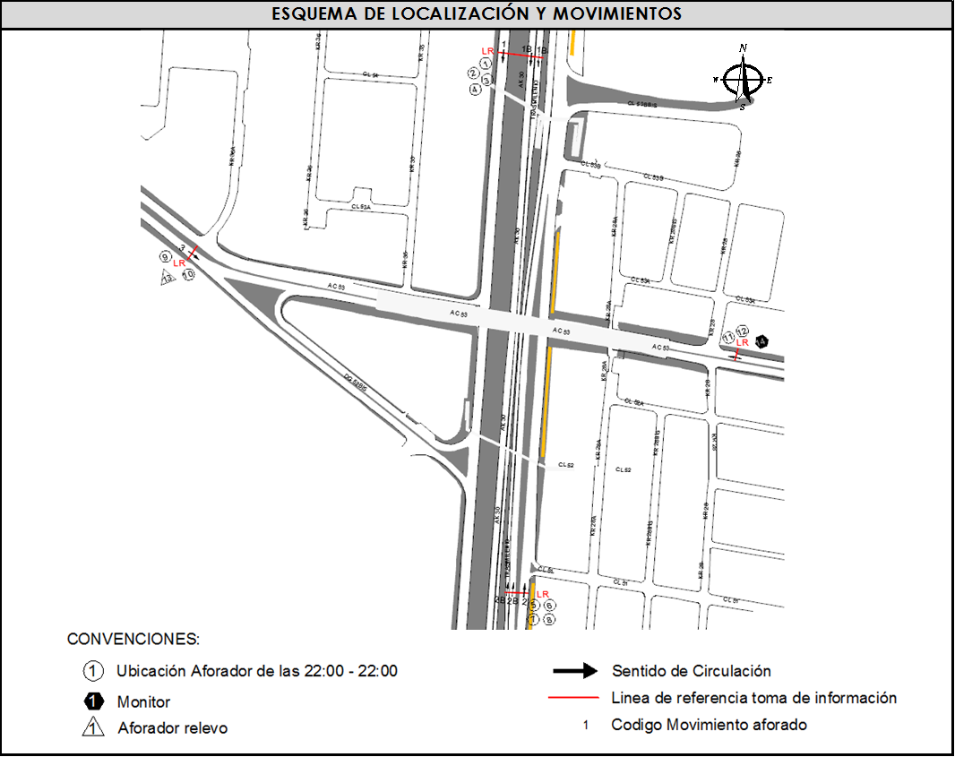
 |  | AT | 2.5 | EN LOS PERIODOS DE LAS 11:48 A LAS 12:00 HORAS, DE LAS 14:15 A 14:45 HORAS Y DE LAS 15:20 A LAS 15:40 HORAS SE PRESENTA CONGESTIÓN PARA EL ACCESO SUR. |  |  |  |  |  | SUR
 |  | BA | 2.5
 |  | ESP | 2 | EN EL PERIODO DE LAS 1805 A LAS 1845 HORAS SE PRESENTA CONGESTIÓN VEHICULAR EN LA CALZADA RÁPIDA. |  |  |  |  |  | NORTE
 |  | INT | 2 | EN EL PERIODO DE LAS 1905 Y LAS 1950 HORAS SE GENERA CONGESTIÓN VEHICULAR. |  |  |  |  |  | ORIENTE
 |  | C2P | 2.5 | EN EL PERIODO DE LAS 0640 Y LAS 1330 HORAS SE PRESENTA CONGESTIÓN VEHICULAR EN LA CALZADA RÁPIDA. |  |  |  |  |  | NORTE
 |  | C2G | 2.5 | A LAS 815 DISMINUYE EL NÚMERO DE MOTOCICLETAS SIN CAUSA EVIDENTE |  |  |  |  |  | SUR
 |  | C3-C4 | 2.5
 |  | C5 | 2.5
 |  | >C5 | 2.5
 |  | M | 0.5
 |  | BIC | 0.3

 |  | ANALISIS PUNTUAL
 |  | LA INTERSECCIÓN DE LA AVENIDA CARRERA 30 (AVENIDA NORTE QUITO SUR) CON AVENIDA CALLE 53 (AVENIDA PABLO VI) SE ENCUENTRA UBICADA EN EL SECTOR CENTRO DE LA CIUDAD EN LA LOCALIDAD DE TEUSAQUILLO. LA AVENIDA CARRERA 30 CUENTA CON TRES CALZADAS POR SENTIDO, DOS CALZADAS COMPUESTAS POR DOS Y TRES CARRILES RESPECTIVAMENTE PARA LA CIRCULACIÓN DE TRÁFICO MIXTO Y UNA CALZADA EXCLUSIVA PARA TRANSPORTE MASIVO CON SU RESPECTIVO SEPARADOR CENTRAL Y PERMITE LA CIRCULACIÓN EN SENTIDO NORTE-SUR Y SUR-NORTE. MIENTRAS LA AVENIDA CALLE 53 PRESENTA UNA CALZADA POR SENTIDO, CADA UNA CON DOS CARRILES PARA LA CIRCULACIÓN DE TRÁFICO MIXTO EN SENTIDO ORIENTE-OCCIDENTE Y OCCIDENTE-ORIENTE, EL PASO DE ESTA VÍA POR LA INTERSECCIÓN ES SOBRE NIVEL. EL VOLUMEN TOTAL AFORADO DURANTE EL DÍA MARTES 18 DE MARZO DE 2014 FUE DE 288.420 VEHÍCULOS MIXTOS, COMPUESTOS DE LA SIGUIENTE MANERA: EL 69,7% CORRESPONDEN A VEHÍCULOS LIVIANOS, EL 20,2% MOTOS, EL 5,8% TRANSPORTE PÚBLICO COLECTIVO (COLECTIVOS, BUSETA / BUSETON, BUSES) Y EL 3,7% A VEHÍCULOS DE CARGA. LOS PERÍODOS DE MÁXIMA DEMANDA SE PRESENTAN ENTRE LAS 06:45 Y LAS 07:45 HORAS, Y ENTRE LAS 17:30-18:30 HORAS. LA HORA PICO TOTAL DE LA INTERSECCIÓN SE REGISTRA ENTRE LAS 06:45 Y LAS 07:45 HORAS, PERIODO EN EL QUE SE MOVILIZA UN TOTAL DE 21.210 VEHÍCULOS MIXTOS, DE LOS CUALES EL 62,3% CORRESPONDE A VEHÍCULOS LIVIANOS, EL 29,3% A MOTOS, EL 5,7% A TRANSPORTE PUBLICO COLECTIVO Y MASIVO, EL 1,8% A CAMIONES Y FINALMENTE LAS BICICLETAS CON UNA PARTICIPACIÓN DEL 0,9%.

 |  | REGISTRO FOTOGRÁFICO
 |  | 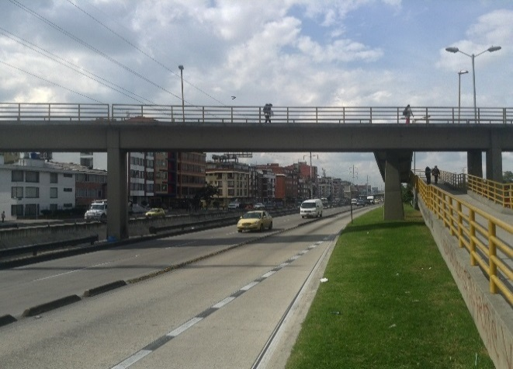 |  |  |  |  | 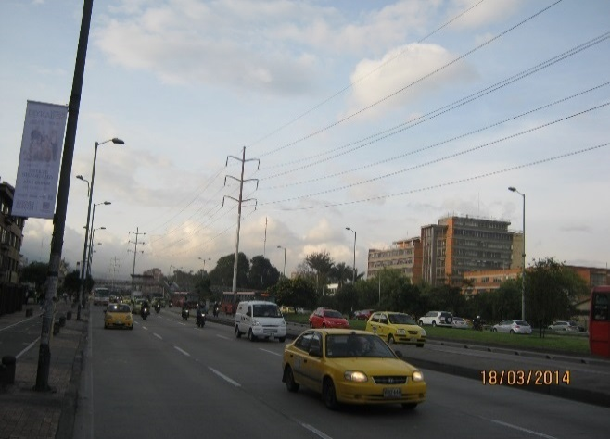

 |  | ACCESO NORTE |  |  |  |  | ACCESO SUR

 |  | 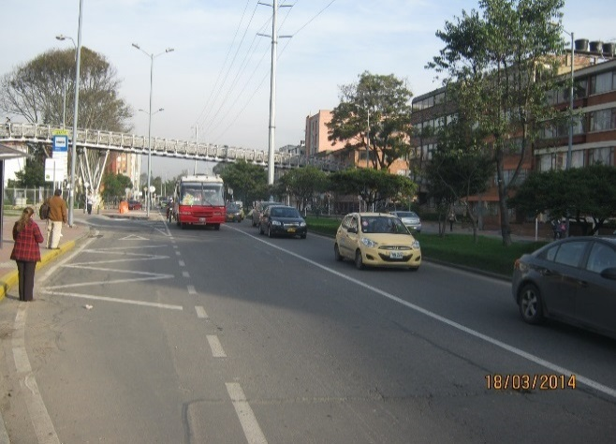 |  |  |  |  | 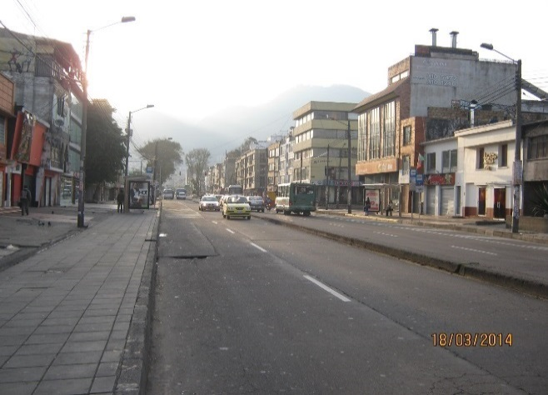

 |  | ACCESO OCCIDENTE |  |  |  |  | ACCESO ORIENTE

